Definicoes genericas Folha1
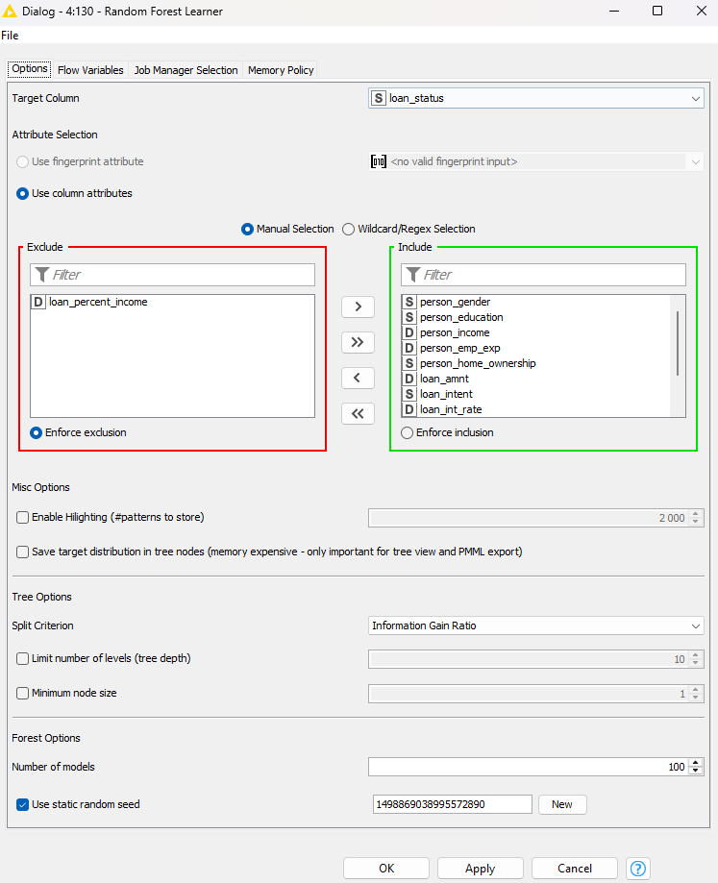
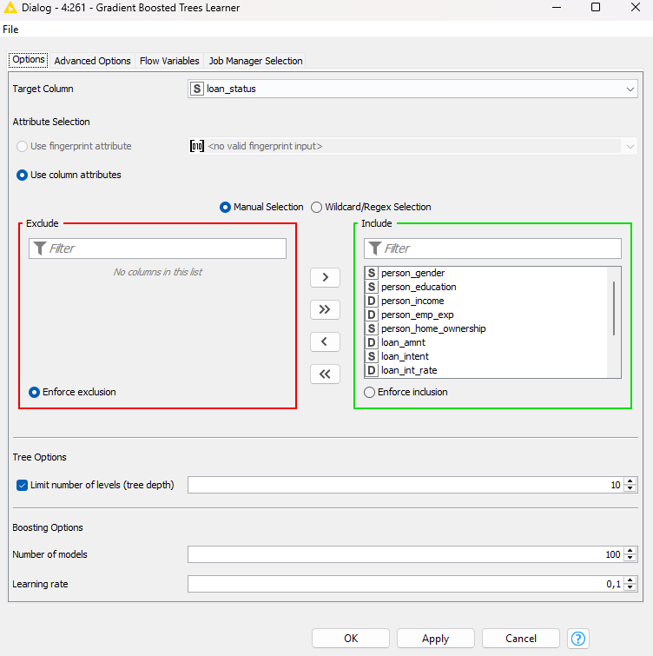
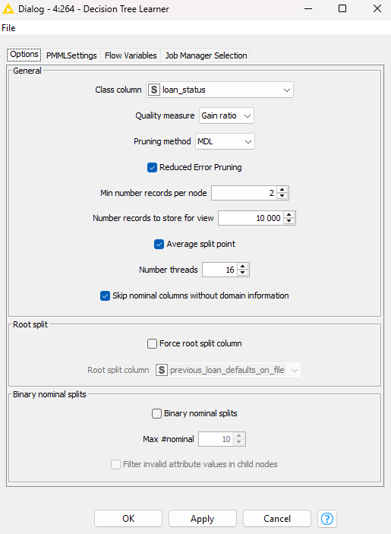
Nesta folha encontra-se uma descricao detalahada ( e prints) dos parametros dos nodos de modificacao utilizados antes dos testes realizados do dataset atribuido (folha1); Nodos de Binning e SMOTE não foram alterados ao longo dos testes e, então, mantiveram estes mesmos parâmetros no workflow final

Seed utilizada: 1498869038995572890

Pre processamento generico :
Nodos |  | Parâmetros |  |  |  |  |  | Definições dos nodos
Numeric Outliers: |  | person_income |  | cb_person_cred_hist_length |  | credit_score |  | Apply to: All outliers | Treatment option: Remove outlier rows |  | Interquartile range multiplier (k): 1.0 ( heuristic)
Missing values: |  | String: Remove Row |  |  | Number(double): Remove Row |  |  |  |  |  |  |  | Column filter: | Missing values: | Numeric Outliers:
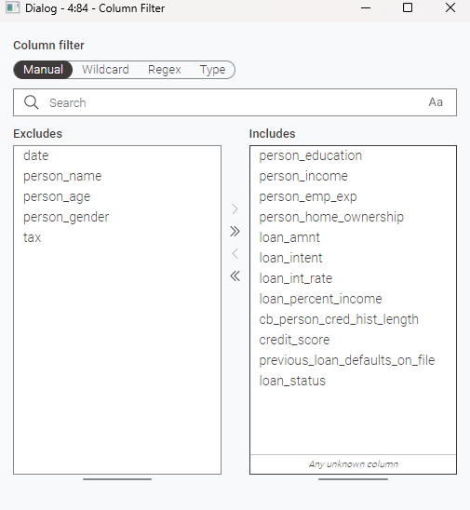
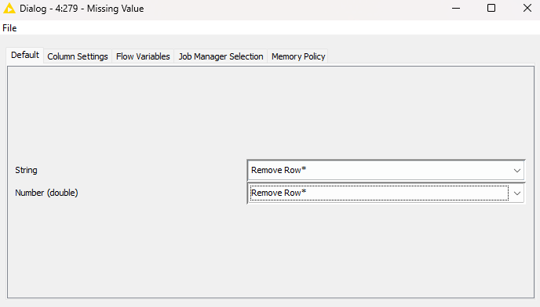
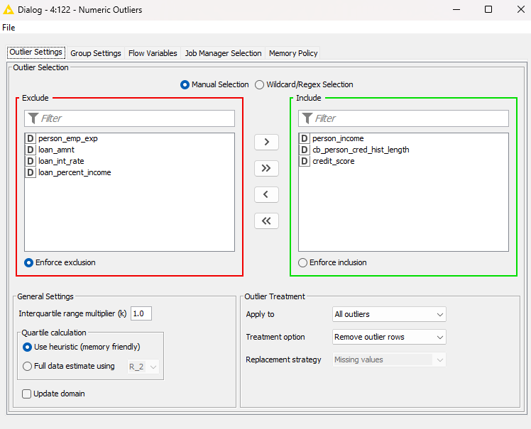
Column filter: |  | date | person_name |  | person_age | person_gender | tax
Rule engines - identicos ao descrito no relatorio / implementacao atula no workflow

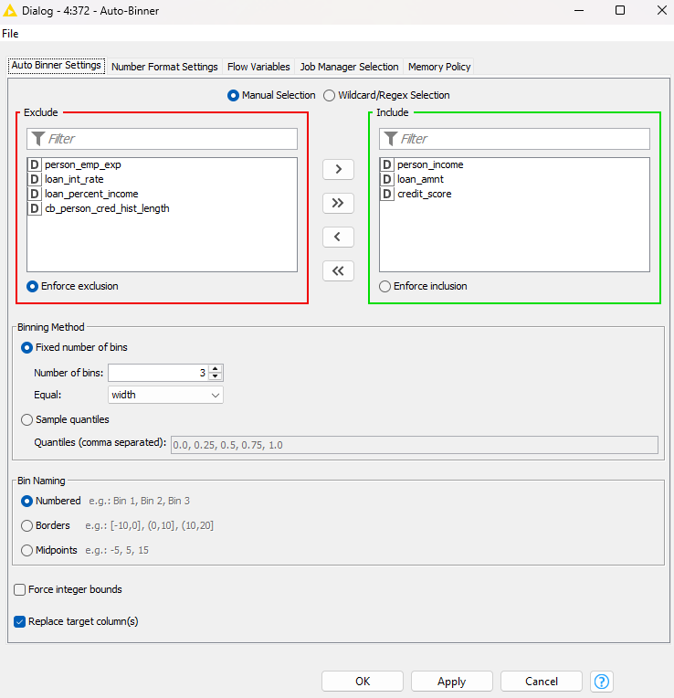
Binning |  |  |  |  |  | SMOTE + Bining |  |  |  | SMOTE
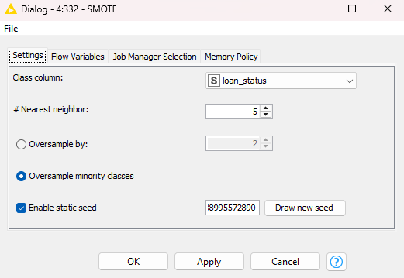
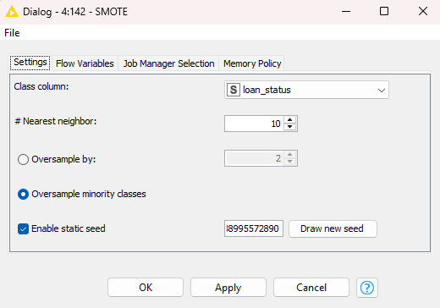

 |  |  |  |  | Parametros dos Learners

 | Random Forest Learner |  |  |  |  |  |  |  |  | Gradient Boosted Trees Learner |  | Decision Tree Learner

Definicoes genericas Folha2
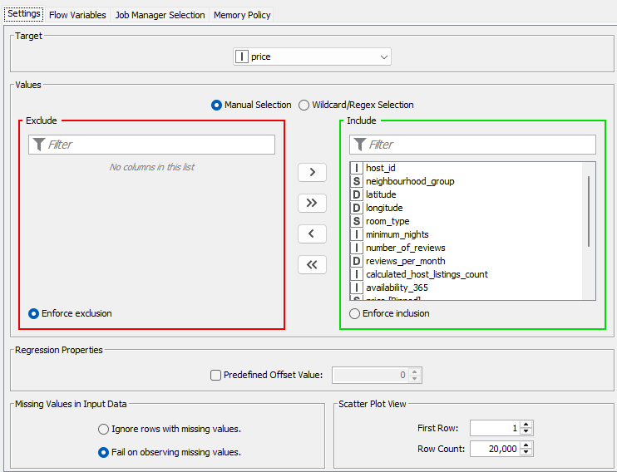
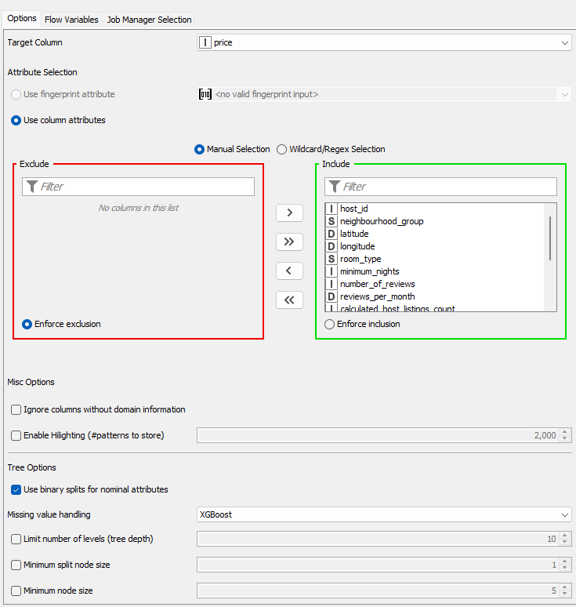
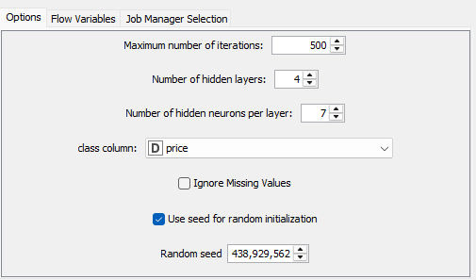
 |  | Nesta folha encontram-se prints dos nodos associados à modificacao utilizados antes dos testes realizados do dataset escolhido(folha2);

Seed utilizada: 438929562

Pre processamento generico :
 | Column filter: |  | Missing values: |  | Numeric Outliers: |  | Java Snippet: | Auto Binner:
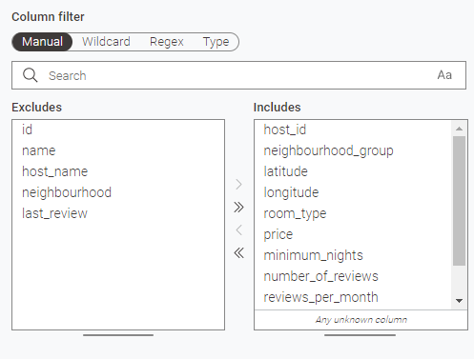
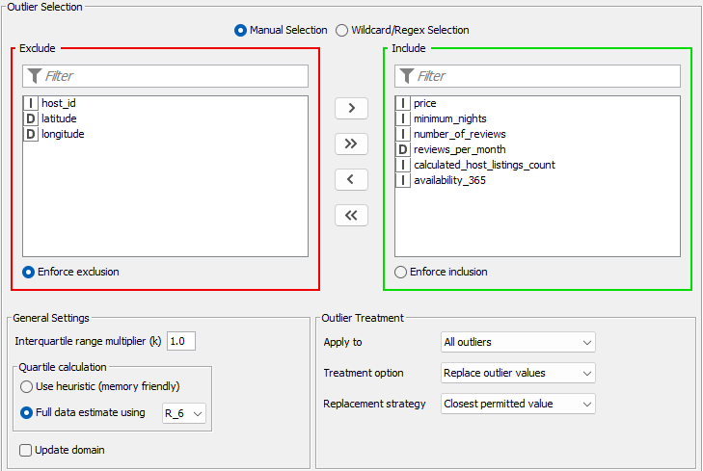
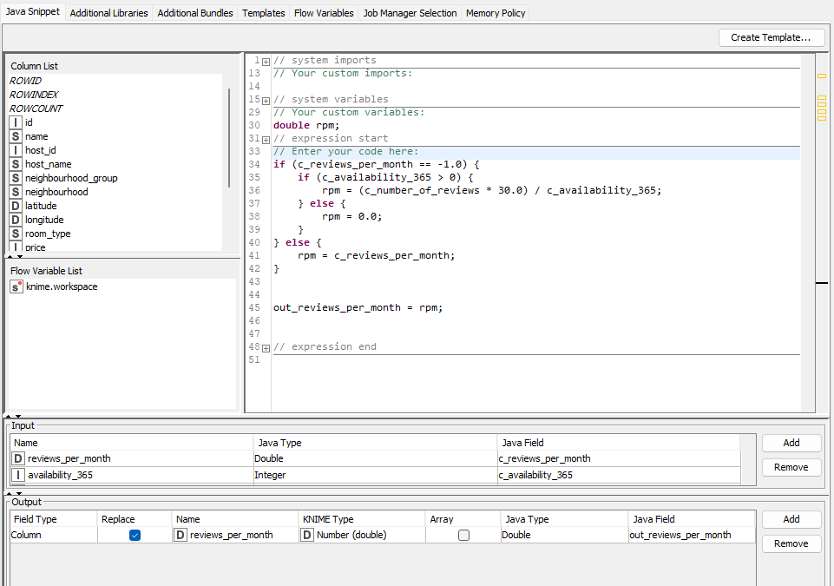
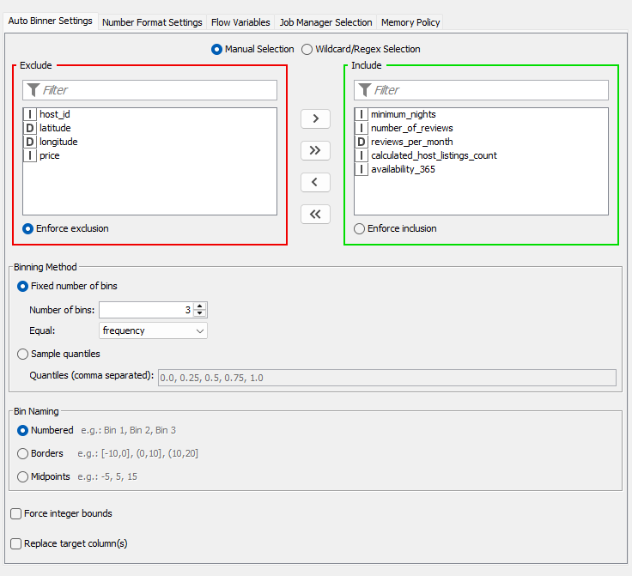

 | Rule engines - identicos ao descrito no relatorio / implementacao atula no workflow

Parametros dos Learners

 | Linear Regression Learner |  |  | Simple Regression Tree Learner |  | RProp MLP Learner

